シート記入例
記入例
 |  |  |  |  |  |  |  |  |  |  |  |  |  |  |  |  | 令和４年 |  |  | 月 | 30 |  | 日
豊橋少年少女創意くふう展2021 出品表

 | ＊開催要項の「応募の注意」（他の人の作品をまねしない、著作権等）を守って出品します。

 | 申込み区分（いずれかに○をつけてください）＜①少年少女発明クラブ・②学校＞

受付№ |  |  |  |  | 所属発明 クラブ名 |  |  |  | 豊橋 |  |  |  |  |  |  | 写真もしくは図面を添付してください

 |  |  |  |  |  |  |  |  |  |  |  |  |  |  |  | 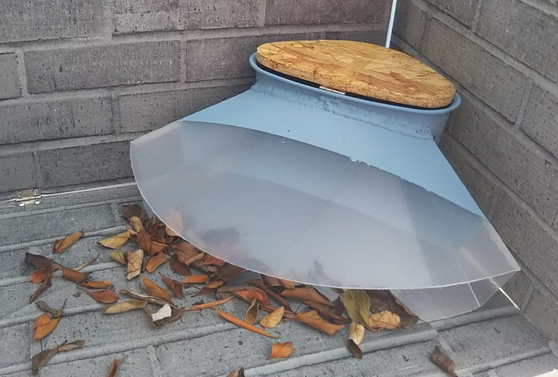

 |  |  |  |  |  |  |  |  | 少年少女発明クラブ

フリガナ

作品名

フリガナ |  | トヨハシシリツ ショウチュウガッコウ |  |  |  |  |  |  |  |  |  |  | 学 年 |  | 小〇

学校名 |  | 豊橋市立 小中学校

フリガナ |  |  |  |  |  |  |  |  |  |  |  |  | 性 別

氏名

学校 所在地 |  | 〒 |  | - |  |  | ℡ | 532[ |  |  | - |  |  | -

 |  | 豊橋市

作品の大きさ（各1m以内） 重さ （20kg以内） |  | 縦 |  | 横 |  |  | 高さ |  |  | 重さ |  |  |  | 電源（必要な場合は○を記入してください）

 |  |  |  | ｃｍ |  |  | ｃｍ |  |  | ｋｇ

 | 《申込先》 |  | あいち少年少女創意くふう展事務局
 |  |  | 〒460-8422 名古屋市中区栄2-10-19 名古屋商工会議所産業振興部（愛知県発明協会）
 |  |  | TEL：052-223-5643 FAX：052-221-7964
 | ※太線枠内（受付No.）は記入しないでください。（事務局記入）
 | ※ご記入いただきました個人情報（作品名、氏名、学校名、学年、作品の説明）は、本展の出品者一覧や作品説明プレートへの掲載、
 | 並びに受賞作品の発表のため各種報道媒体等へ情報提供いたしますことをあらかじめご了承ください。
 | ※展覧会においては、一般来場者の観覧に際して破損・故障等が発生する場合がありますのであらかじめご了承ください。
 | また、火災・盗難その他不可抗力により紛失または破損した場合の責任は負いません。

受 付 № |  |  |  |  |  | 氏 名 |  |  |  |  |  | 〇 〇 〇 〇

学 校 名 |  |  |  |  |  |  |  |  |  |  |  |  |  |  |  |  |  | 学 年 | 小 |  |  | 年

作 品 名 |  |  | 〇〇〇〇〇〇〇〇

作品の説明（審査の参考資料とするとともに、展覧会の作品説明のプレートにそのまま記載いたします）

作品の特徴、内容、使用方法、効果、製作の動機、工夫した点などを200字程度で記入してください。

ぼくの家の庭には落ち葉や枝などがたくさん落ちてきます。その落ち葉をぼくが掃除していますが、風が吹くと葉が一か所にたまっていることがよくあります。そこで何か入れ物を置けば、落ち葉をらくに集められると考えました。家にあるものを組み合わせ、形を工夫したり安定するようにしたりして、落ち葉が集まりやすいよう試行錯誤しました。風が吹くと自然に落ち葉が集まってくるようにできればよいと考えました。そして、自然と落ち葉が入りやすいように、入口の形状も工夫しました。さらに、これを改良すれば、公園や道路でいつまでも収集できない落ち葉を集め、いつのまにか落ち葉が集まっていて「うれしいかった」と思えることがあるのではと思います。

